REQUER ESPECIF
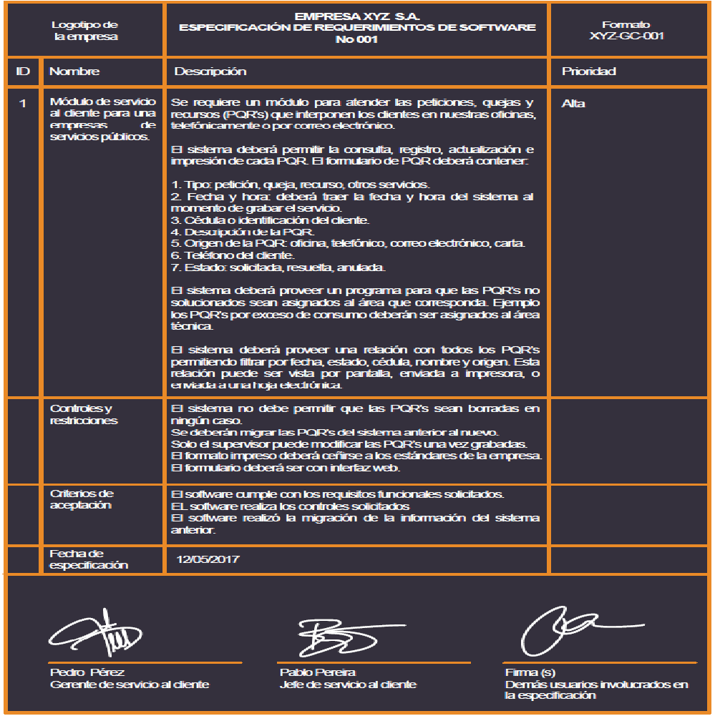
 |  | Ollas Mac | Espacio para información del formulario a partir del sistema de gestión de calidad
Logotipo |  | ESPECIFICACIÓN DE REQUERIMIENTOS DE SOFTWARE
de |  | No 1
la empresa
ID | Nombre | Descripción | Prioridad
1 | Login | RF 1.1 El sistema contará con la opción de registro donde aparecerá un formulario que pedirá datos personales los cuales serán guardados. RF 1.2 El sistema tendrá la opción de inicio de sesión, donde el cliente colocará su usuario y contraseña. RF 1.3 El sistema tendrá la opción de recuperar contraseña en caso de olvidarla. | Alta
 | Controles y restricciones | El usuario al ingresar a el longin, podrá registrarse o iniciar sesion, es sistema creará un usuario automáticamente y lo guardara, también inicia sesión si está registrado
 | Criterios de Aceptación | La página registrará al usuario luego de que éste haya registrado sus datos personales
 | Fecha de especificación

 | _________________________ ________________________ ______________________
 | Firma Firma(s) Firma(s)
 | ( Dueño del proceso ) Usuarios participantes Demás usuarios involucrados
 | en la especificación en la especificación

 |  | Ollas Mac | Espacio para información del formulario a partir del sistema de gestión de calidad
Logotipo |  | ESPECIFICACIÓN DE REQUERIMIENTOS DE SOFTWARE
de |  | No 2
la empresa
ID | Nombre | Descripción | Prioridad
2 | Gerente, Inventario | RF 2.1 El sistema le generará notificaciones al gerente sobre la cantidad de personas que vieron algún producto RF 2.2 El sistema le mostrará al gerente cuántos y cuáles productos se vendieron. RF 2.3 El sistema mostrará cuantos y cuales productos están en Stock. RF 2.4 El sistema mostrará compras entregadas. RF 2.5 El sistema mostrará las ventas pendientes por entregar. RF 2.6 El gerente podrá modificar artículos y agregar artículos para vender. RF 2.7 El gerente podrá ver todas las facturas enviadas a los usuarios. RF 2.8 En la cuenta del Gerente de la empresa el sistema permitirá acceder a un inventario. RF 2.9 El sistema le permitirá al gerente confirmar los pedidos pagados para poder ser enviados. | Alta
 | Controles y restricciones | El gerente tendrá la opción por medio de su usuario, tendrá la opción de realizar actualización de datos, creacion de perfil para algun administrador, mensajería y notificaciones automáticas del Sistema.
 | Criterios de Aceptación | El gerente debe acceder a la sección de su perfil, para poder ver su inventario, los productos enviados, productos por enviar
 | Fecha de especificación

 | _________________________ ________________________ ______________________
 | Firma Firma(s) Firma(s)
 | ( Dueño del proceso ) Usuarios participantes Demás usuarios involucrados
 | en la especificación en la especificación

Casos de uso
Facturacion punto de venta fisico y en linea |  | Caja menor |  | Inventariado |  | CLASES Vr C.U.U
Nombre caso de uso | 1. Crear Venta Física | Nombre caso de uso | 1. Crear Solicitud de Avance | Nombre de caso de uso | 1. Crear Producto | Casos de uso requisitos |  | Casos de uso A
Descripcion acto | Cajero (AB_CJ). Es el encargado de crear el registro del pedido presencial, consultar el total a pagar con el cliente, confirmar el método de pago y emitir la factura desde el punto de venta. | descripcion acto | 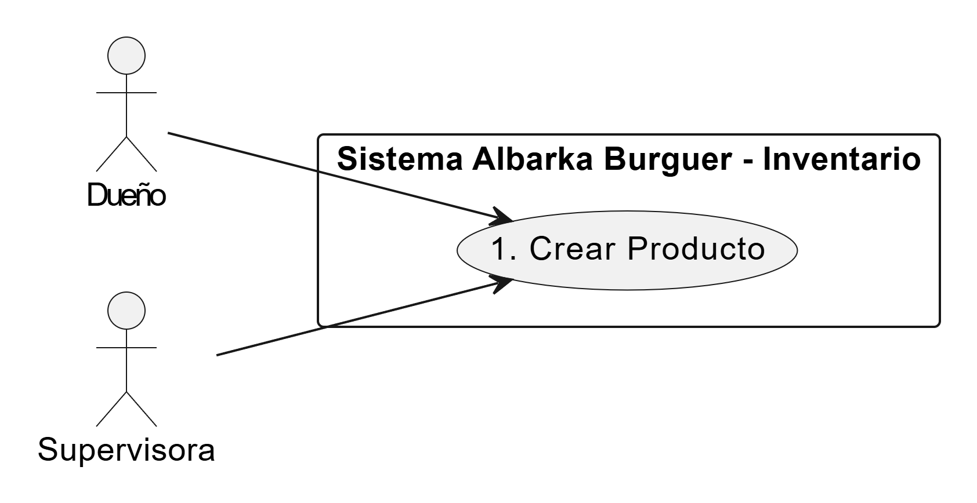 Personal Operativo (AB_JDC, AB_AUC, AB_PR, AB_MS): Permite que cocineros o meseros registren una petición formal de dinero en efectivo para realizar compras imprevistas de materia prima o suministros básicos que se hayan agotado, garantizando que el restaurante no detenga su operación. | descripcion acto | Dueño (AB_D) / Supervisora (AB_GE): Son los encargados de registrar nuevos productos o materias primas dentro del sistema de inventario.
Pre-condicion | El Cajero debe haber iniciado sesión en el sistema y tener la caja menor abierta. Los productos que el cliente desea pedir deben estar registrados y disponibles en el sistema. | Pre-Condicion | El usuario debe haber iniciado sesión en SIGIAB con credenciales válidas y el fondo de caja menor debe estar habilitado por la administración. | pre-condicion | El actor debe haber iniciado sesión en el sistema con permisos de administración. | Requisitos | RF 1.1
Post-condicion | El sistema guarda la venta exitosamente. El sistema actualiza automáticamente el inventario (descontando la materia prima). El sistema registra el ingreso monetario en la caja menor. Se genera el comprobante electrónico final. | Post - Condicion | El sistema genera un comprobante digital de avance en estado "Pendiente de Entrega" y reserva contablemente el saldo solicitado. | post-condicion | El producto queda registrado en la base de datos del sistema con su respectiva información (nombre, cantidad, unidad, costo, etc.). |  | RF 1.2
Paso normal | 1. El Cajero selecciona la opción para crear una venta física. 2. El Cajero ingresa al sistema los productos solicitados por el cliente. 3. El sistema calcula automáticamente el subtotal, los impuestos y el total a pagar. 4. El Cajero consulta con el cliente el método de pago y lo selecciona en el sistema (Efectivo, Tarjeta o Nequi). 5. El Cajero procesa el cobro según el método elegido. 6. El sistema verifica y confirma que el pago ha sido aprobado. 7. El sistema declara la venta como exitosa. 8. El sistema genera el comprobante electrónico de venta. 9. El sistema descuenta de forma interna la materia prima en el Módulo de Inventario y registra el dinero en el Módulo de Caja Menor. 10. El proceso finaliza. | Paso normal | 1. El empleado ingresa al módulo de Caja Menor y selecciona "Nueva Solicitud". 2. El sistema despliega un formulario donde el usuario digita el monto exacto y describe la necesidad (ej: "Compra de 2kg de carne artesana por pedido extra"). 3. El sistema valida automáticamente que el monto no supere el límite máximo permitido por transacción según las políticas de Albarka Burguer. 4. El empleado guarda la solicitud y finaliza el proceso. | paso normal | 1. El actor selecciona la opción "Agregar producto". 2. El sistema despliega el formulario de registro. 3. El actor ingresa los datos del producto (nombre, categoría, cantidad inicial, unidad de medida, costo). 4. El actor confirma el registro. 5. El sistema valida la información ingresada. 6. El sistema guarda el producto en la base de datos. 7. El sistema muestra un mensaje de registro exitoso. 8. El proceso finaliza. |  | RF 1.3
Excepcion | 1. Si el pago (tarjeta/Nequi) no es aprobado o el cliente no tiene el efectivo completo, el Cajero procede a cancelar o anular la venta. 2. Si un producto seleccionado no cuenta con stock en el inventario, el sistema lanza una alerta y no permite facturar ese ítem. | Excepcion | Si el monto solicitado es superior al saldo disponible actualmente en el fondo físico, el sistema bloquea el botón de "Guardar" y muestra un aviso de "Fondos Insuficientes". | ecxepcion | 1. Si algún campo obligatorio está vacío, el sistema muestra un mensaje de error y no permite guardar. 2. Si el producto ya existe, el sistema alerta duplicidad y solicita confirmación o cancelación. |  | RF 2.1
 |  |  |  |  |  |  | RF 2.2
 |  |  |  |  |  |  | RF 2.3
 |  |  |  |  |  |  | RF 2.4
 |  |  |  |  |  |  | RF 2.5
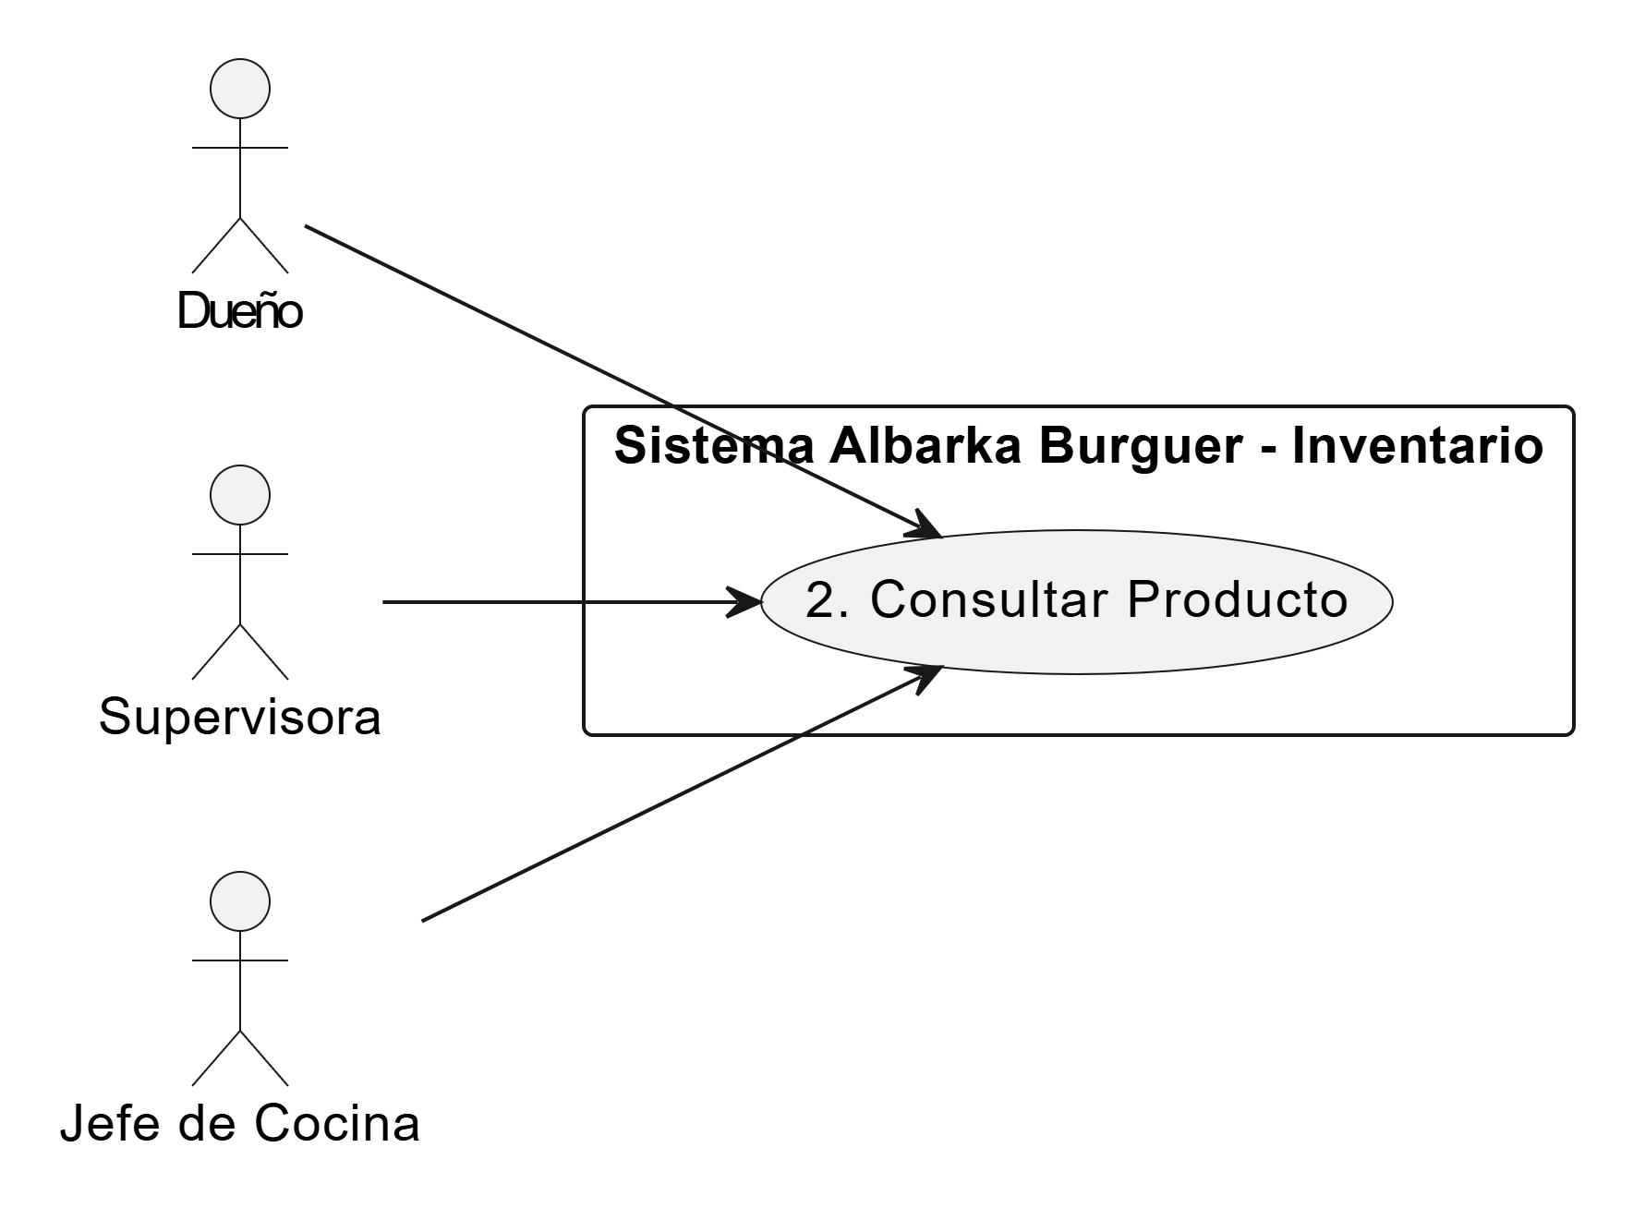
 |  |  |  |  |  |  | RF 2.6
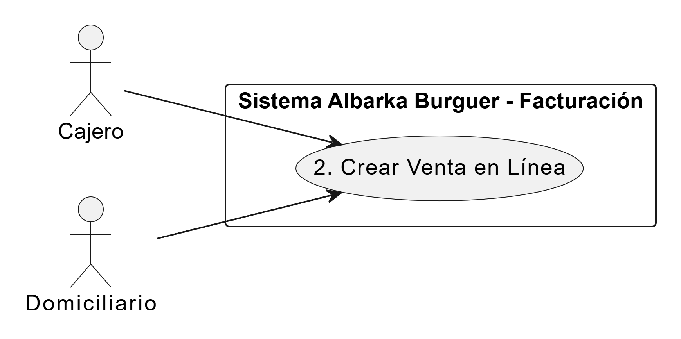
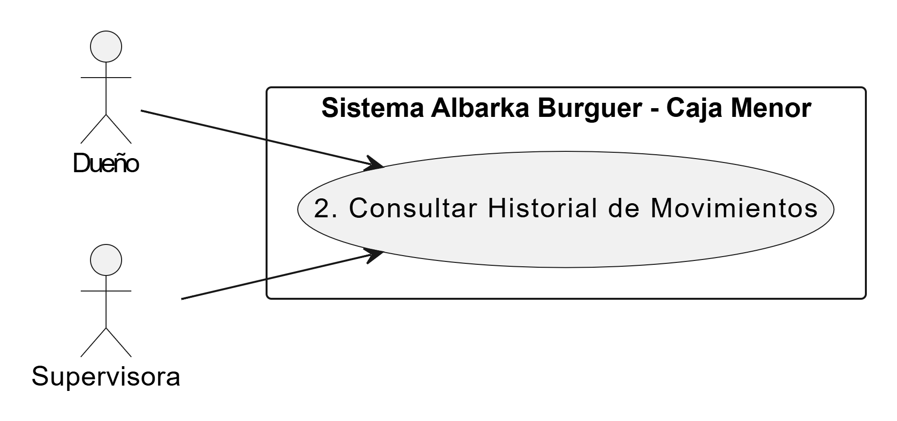
Nombre caso de uso | 2. Crear Venta en Línea | Nombre caso de uso | 2. Consultar Historial de Movimientos | Nombre caso de uso | 2. Consultar Producto |  | RF 2.7
Descripcion acto | Cajero (AB_CJ): Encargado de crear en el sistema el pedido recibido por chat/web. Domiciliario (AB_DM): Encargado de recibir la orden asignada para la entrega. | descripcion acto | Dueño (AB_D) / Supervisora (AB_GE): Proporciona una vista detallada y transparente de todos los flujos de caja (entradas, salidas y reposiciones). Este proceso es fundamental para rastrear el uso del dinero y cumplir con la meta de reducción de costos y desperdicios del 15%. | descripcion acto | Dueño (AB_D) / Supervisora (AB_GE) / Jefe de Cocina (AB_JDC): Son los encargados de visualizar la información y las existencias de los productos registrados. |  | RF 2.8
Pre-condicion | El Cajero debe tener su turno abierto en el sistema. El cliente debe haber enviado su pedido y datos de ubicación mediante WhatsApp o la plataforma web. | Pre-Condicion | El usuario debe poseer el rol de Administrador, Dueño o Supervisora dentro de la jerarquía de usuarios de SIGIAB. | Pre-Condicion | El actor debe haber iniciado sesión en el sistema. Deben existir productos registrados previamente en el inventario. |  | RF 2.9
Post-condicion | El sistema guarda la venta. El inventario se descuenta automáticamente. El comprobante electrónico es generado. El pedido queda asignado al Domiciliario. | Post - Condicion | El sistema genera un reporte dinámico en pantalla con la cronología de movimientos realizados. | Post - Condicion | El sistema muestra la información detallada del producto consultado sin alterar ningún dato. |  | RF 3.1
Paso normal | 1. El Cajero lee el pedido del cliente y selecciona la opción de crear venta en línea en el sistema. 2. El Cajero ingresa los productos solicitados. 3. El sistema calcula el subtotal de los productos, suma el costo de envío domiciliario y arroja el total a pagar. 4. El Cajero consulta el método de pago seleccionado por el cliente (Pago Previo por transferencia o Contra-entrega). 5. En caso de pago previo, el Cajero verifica el comprobante enviado. 6. El Cajero confirma el pago en el sistema y este declara la venta como Exitosa. 7. El sistema genera el comprobante electrónico de venta. 8. El sistema descuenta la materia prima del Módulo de Inventario. 9. El sistema registra el ingreso monetario en el Módulo de Caja Menor. 10. Al requerir entrega, el sistema asigna el pedido al Domiciliario para su despacho y el proceso finaliza. | Paso normal | El sistema genera un reporte dinámico en pantalla con la cronología de movimientos realizados. | Paso normal | 1. El actor selecciona la opción "Consultar inventario". 2. El sistema muestra la lista de productos registrados. 3. El actor busca o selecciona un producto específico. 4. El sistema despliega la información del producto (cantidad disponible, costo, categoría, etc.). 5. El proceso finaliza. |  | RF 3.2
Excepcion | 1. Si el cliente elige "Contra-entrega", el sistema omite la verificación inicial, marca el estado del pago como "Pendiente" y avanza a la generación de la orden. 2. Si es pago previo y el Cajero verifica que el comprobante es falso o no ingresó el dinero, procede a cancelar o eliminar la orden en el sistema. | Excepcion | Si no existen registros que coincidan con los filtros aplicados, el sistema muestra una pantalla en blanco con el mensaje "No se encontraron registros para el periodo seleccionado". | Excepcion | 1. Si no existen productos registrados, el sistema muestra un mensaje indicando "Inventario vacío". 2. Si el producto no es encontrado en la barra de búsqueda, el sistema muestra una alerta de "Búsqueda sin resultados". |  | RF 3.3
 |  |  |  |  |  |  | RF 4.1
 |  |  |  |  |  |  | RF 4.2
 |  |  |  |  |  |  | RF 4.3
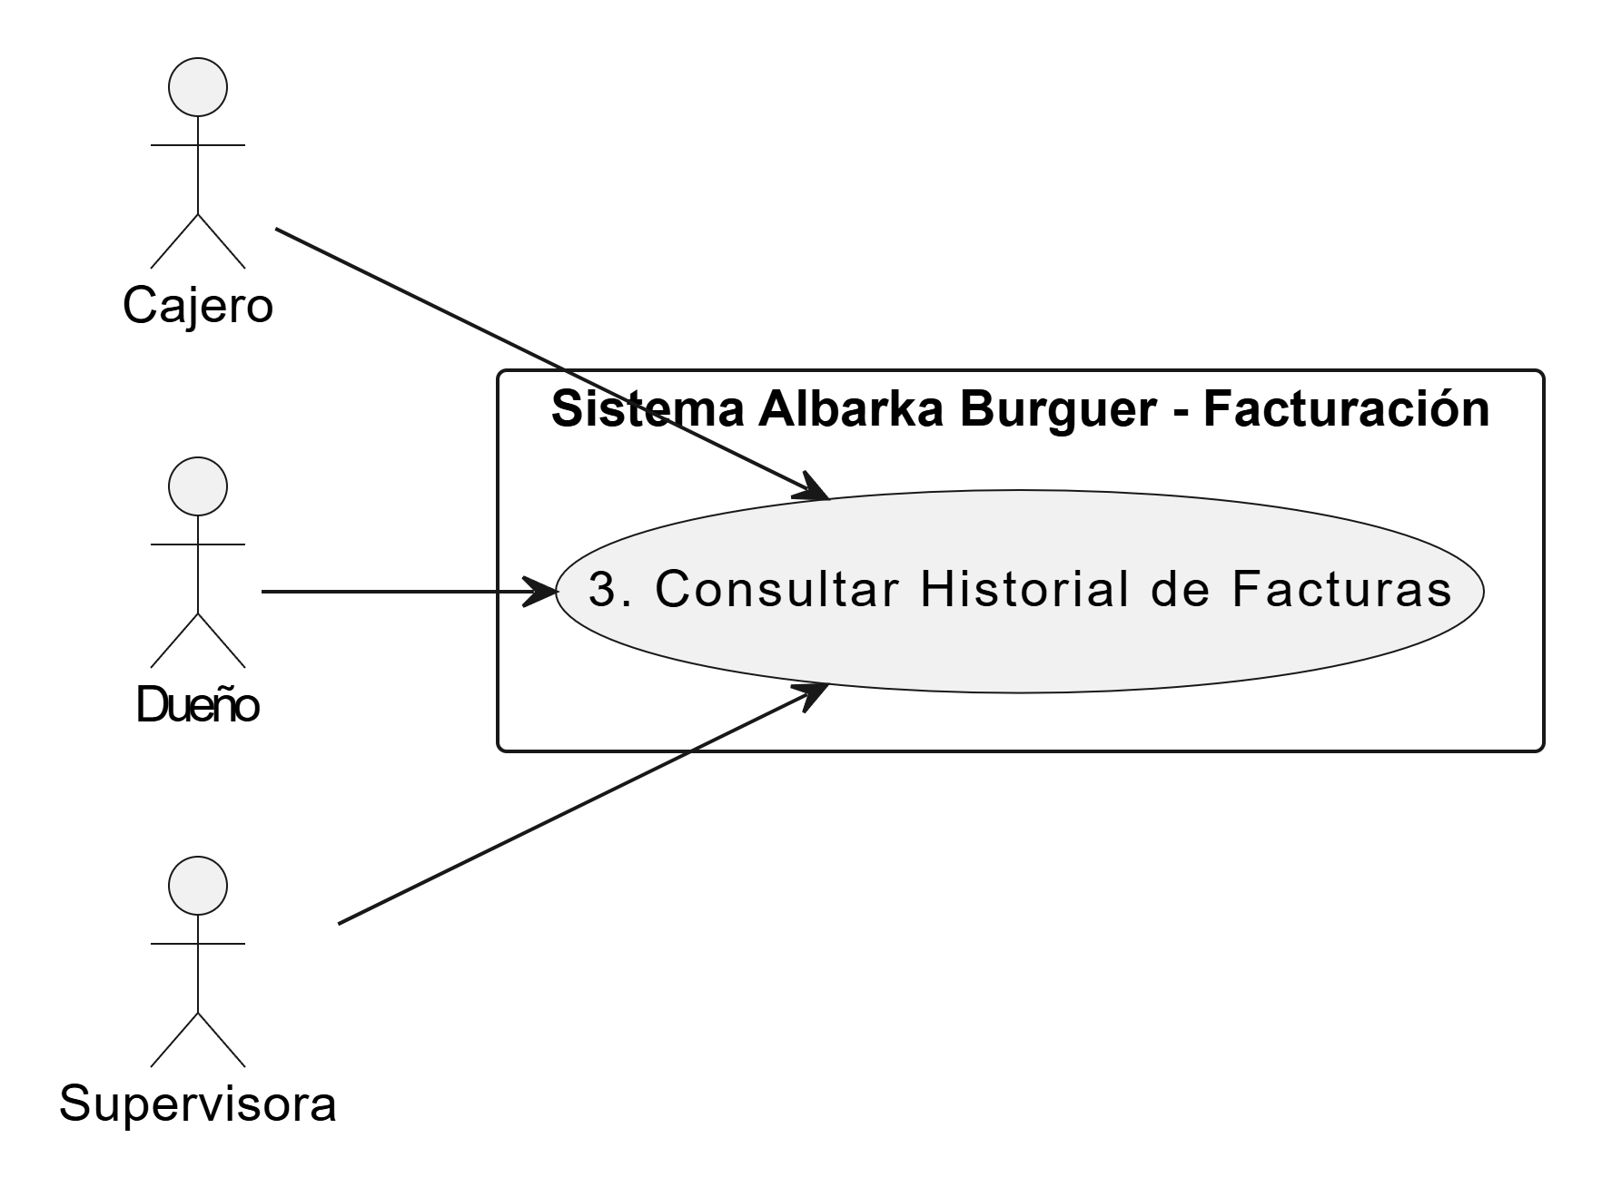
 |  |  |  |  |  |  | RF 4.4

Nombre caso de uso | 3. Consultar Historial de Facturas | Nombre caso de uso | 3. Editar Legalización de Gastos | Nombre caso de uso | 3. Editar Producto |  | RF 5.1
Descripcion acto | Cajero (AB_CJ): Puede consultar las facturas generadas durante su turno actual. Dueño (AB_D) / Supervisora (AB_GE): Tienen acceso para consultar el historial completo de ventas de cualquier fecha. | descripcion acto | Personal Operativo (AB_JDC, AB_AUC, AB_PR, AB_MS): Permite modificar los datos de un gasto ya realizado antes de que se haga el cierre definitivo. Es útil para corregir errores humanos en la digitación del número de factura, el NIT del proveedor o el valor final pagado. | descripcion acto | Dueño (AB_D) / Supervisora (AB_GE): Son los encargados de actualizar la información de los productos (cambios de precio, nombre o categoría). |  | RF 5.2
Pre-condicion | El usuario (Cajero, Dueño o Supervisora) debe estar autenticado en el sistema. Deben existir ventas registradas previamente en la base de datos. | Pre-Condicion | Debe existir un registro de legalización previamente creado y este no debe haber sido aprobado ni cerrado por la administración del Punto de Venta. | Pre-Condicion | El actor debe haber iniciado sesión. El producto que se desea editar debe existir en el sistema. |  | RF 5.3
Post-condicion | El sistema muestra en pantalla el listado de facturas consultadas. El sistema no modifica, altera ni elimina ningún registro monetario o de inventario durante esta acción. | Post - Condicion | La información contable se actualiza en el servidor de SIGIAB y se recalculan los saldos de inventario asociados. | Post - Condicion | El sistema actualiza la información del producto correctamente en la base de datos. |  | RF 5.4
Paso normal | 1. El actor ingresa a la sección de "Historial de Ventas" o "Facturas" dentro del módulo de facturación. 2. El sistema muestra por defecto las ventas realizadas en el día actual. 3. El actor utiliza los filtros de búsqueda (por fecha, por número de factura, o por método de pago). 4. El sistema busca en la base de datos y despliega en pantalla la lista de facturas que coinciden con los criterios. 5. El actor hace clic sobre una factura específica para ver sus detalles. 6. El sistema muestra la información detallada: productos vendidos, subtotal, impuestos, total pagado, método de pago y si fue venta física o en línea. 7. El actor cierra la vista detallada y el proceso finaliza. | Paso normal | 1. El solicitante busca en su lista de pendientes el registro de gasto que desea modificar. 2. El usuario cambia los campos necesarios, como el valor real de la factura o la descripción del insumo. 3. El sistema valida que los nuevos datos cumplan con los requisitos legales (ej: formato de NIT válido). 4. El usuario presiona "Actualizar" y el sistema sobreescribe el registro anterior con la nueva información. | Paso normal | 1. El actor accede a la sección de inventario y busca el producto que desea modificar. 2. Selecciona la opción "Editar Producto". 3. El sistema despliega el formulario con los datos actuales del producto. 4. El actor modifica los campos necesarios (ej: actualiza el costo o la unidad de medida). 5. El actor confirma y guarda los cambios. 6. El sistema valida los nuevos datos y actualiza el registro. 7. El sistema muestra un mensaje de éxito y el proceso finaliza. |  | RF 5.5
Excepcion | 1. Si no existen ventas registradas en el rango de fechas seleccionado, el sistema muestra un mensaje indicando "No se encontraron facturas". 2. Si un Cajero intenta buscar facturas de días anteriores (fuera de su turno), el sistema bloquea la acción por falta de permisos. | Excepcion | Si el registro ya fue marcado como "Cerrado" o "Auditado", el sistema deshabilita los campos de edición para evitar alteraciones fraudulentas en la contabilidad. | Excepcion | 1. Si los datos ingresados son inválidos, el sistema muestra un error y no guarda cambios. 2. Si ocurre un fallo en el sistema o pérdida de conexión, los cambios no se guardan y se notifica al usuario. |  | RF 5.6
 |  |  |  |  |  |  | RF 5.7
 |  |  |  |  |  |  | RF 5.8

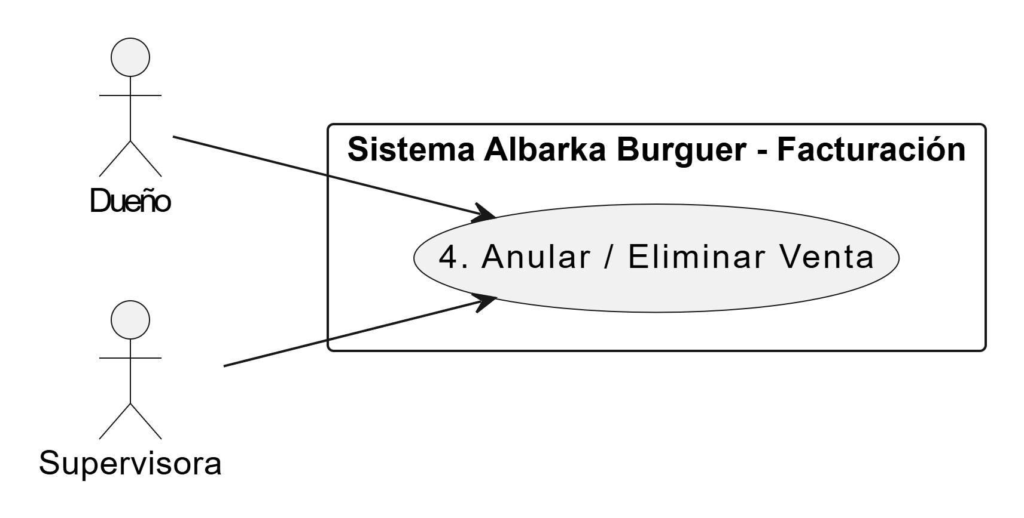

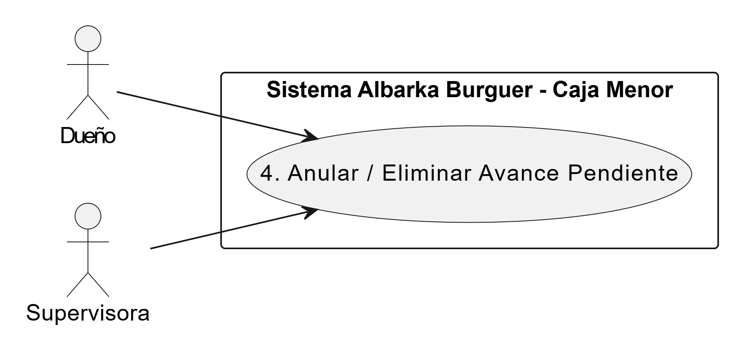
Nombre caso de uso | 4. Anular / Eliminar Venta | Nombre caso de uso | 4. Anular / Eliminar Avance Pendiente | Nombre caso de uso | 4. Eliminar Producto
Descripcion acto | Dueño (AB_D) / Supervisora (AB_GE): Son los únicos con permisos para eliminar o anular una factura previamente generada en el sistema. Cajero (AB_CJ): Puede solicitar la anulación, pero no ejecutarla. | descripcion acto | Dueño (AB_D) / Supervisora (AB_GE): Permite eliminar del sistema aquellas solicitudes que fueron creadas por error, que están duplicadas o que finalmente no se ejecutaron, manteniendo la base de datos de SIGIAB limpia y veraz. | descripcion acto | Dueño (AB_D) / Supervisora (AB_GE): Son los únicos con el nivel de autoridad necesario para eliminar productos del catálogo del sistema.
Pre-condicion | El Dueño o Supervisora debe haber iniciado sesión. Debe existir una factura registrada y validada en el sistema. El cierre de caja de ese día aún no debe haberse realizado. | Pre-Condicion | La solicitud debe estar en estado "Pendiente" y el dinero físico no debe haber sido marcado como "Entregado" al empleado. | Pre-Condicion | El actor debe haber iniciado sesión. El producto debe existir en el inventario.
Post-condicion | El estado de la factura cambia a "Anulada" en el historial. El Módulo de Inventario reintegra automáticamente la materia prima descontada. El Módulo de Caja Menor reversa (resta) el ingreso monetario registrado. | Post - Condicion | El registro desaparece de las cuentas por pagar y el saldo vuelve a estar disponible para nuevos requerimientos. | Post - Condicion | El producto es eliminado definitivamente del sistema o marcado como "Inactivo" en la base de datos.
Paso normal | 1. El actor (Dueño/Supervisora) ingresa al historial de facturas. 2. El actor busca y selecciona la factura que se desea anular. 3. El actor da clic en el botón "Anular Venta" o "Eliminar Factura". 4. El sistema despliega una ventana de confirmación solicitando el motivo de la anulación. 5. El actor redacta el motivo (ej. "Error en el cobro" o "Cliente devolvió el pedido") y confirma la acción. 6. El sistema cambia el estado del comprobante a "Anulado". 7. El sistema se comunica internamente con Inventario y Caja Menor para reversar las cantidades y los valores asociados a esa factura. 8. El sistema muestra un mensaje de "Venta anulada exitosamente" y finaliza el proceso. | Paso normal | 1. El actor identifica la solicitud errónea mediante el buscador del sistema. 2. Selecciona la opción "Eliminar/Anular" y el sistema lanza una ventana de confirmación. 3. El usuario escribe obligatoriamente el motivo de la eliminación (ej: "Error de dedo en el monto"). 4. El sistema procesa la baja del registro y libera los fondos contables. | Paso normal | 1. El actor accede a la opción "Consultar inventario". 2. Selecciona el producto que desea eliminar. 3. El sistema muestra y el actor selecciona la opción "Eliminar". 4. El sistema lanza una ventana de advertencia y el actor confirma la eliminación. 5. El sistema valida la acción. 6. El sistema elimina o desactiva el producto. 7. El sistema muestra un mensaje de eliminación exitosa. 8. El proceso finaliza.
Excepcion | 1. Si el turno de caja ya fue cerrado, el sistema rechaza la anulación y solicita que se realice una "Nota Crédito" manual. 2. Si el actor no ingresa un motivo válido en la ventana de confirmación, el sistema no permite avanzar con la anulación. | Excepcion | Si el registro ya pasó a la etapa de "Legalización", el sistema deniega la eliminación directa y solicita un ajuste contable por reversión. | Excepcion | 1. Si el producto está asociado a ventas históricas o movimientos contables, el sistema impide la eliminación total y sugiere cambiar el estado a "Desactivado". 2. Si el usuario cancela la acción en la ventana de advertencia, el sistema aborta el proceso sin realizar cambios.

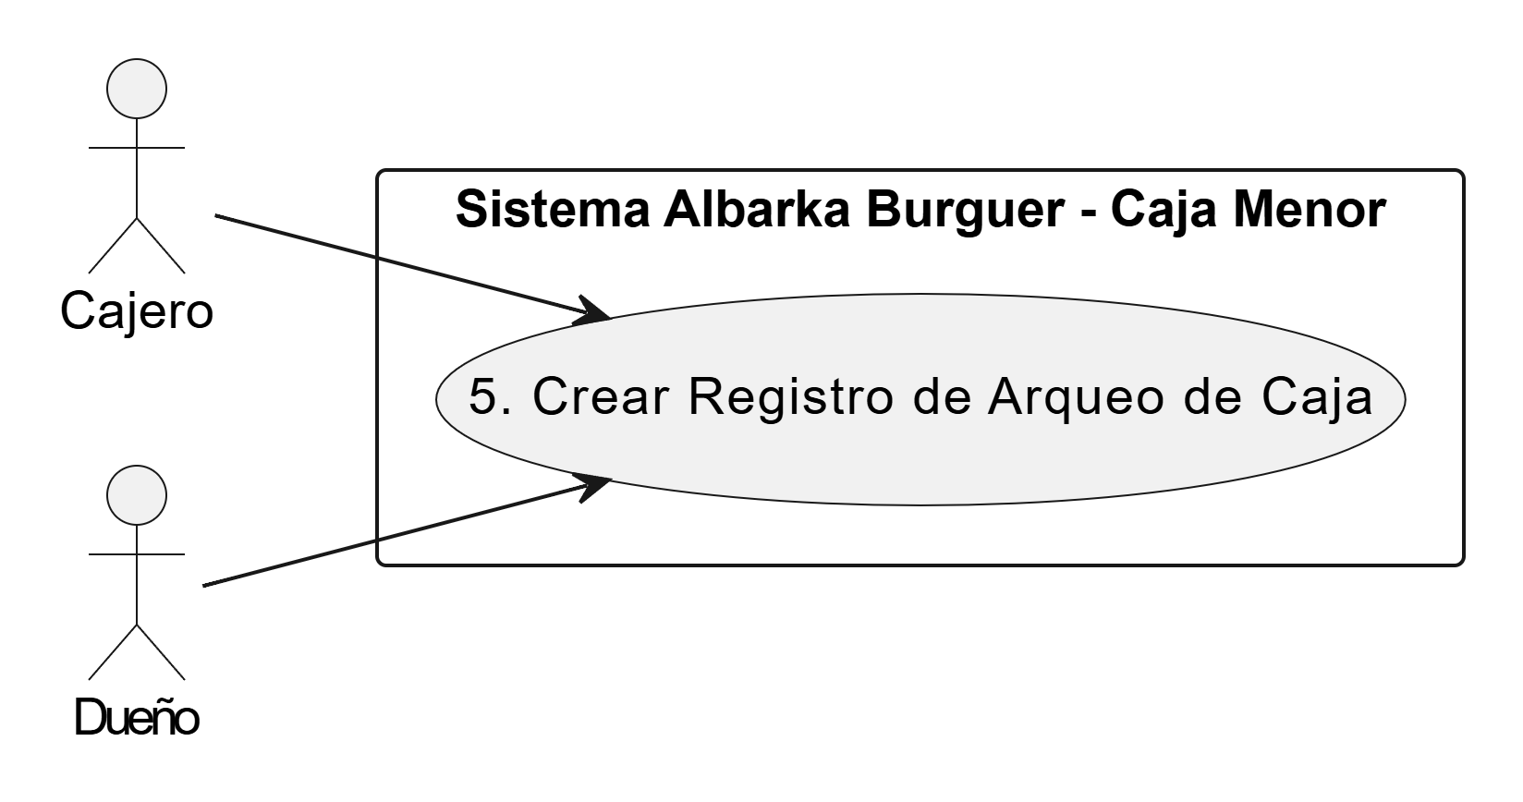
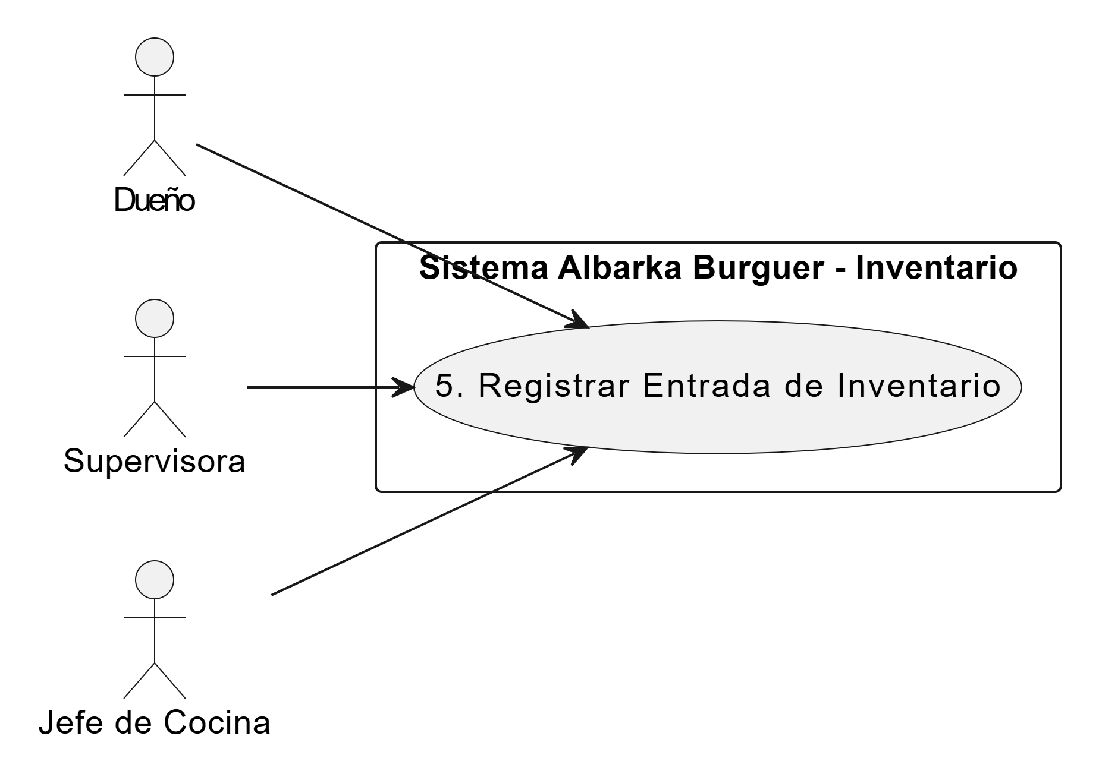
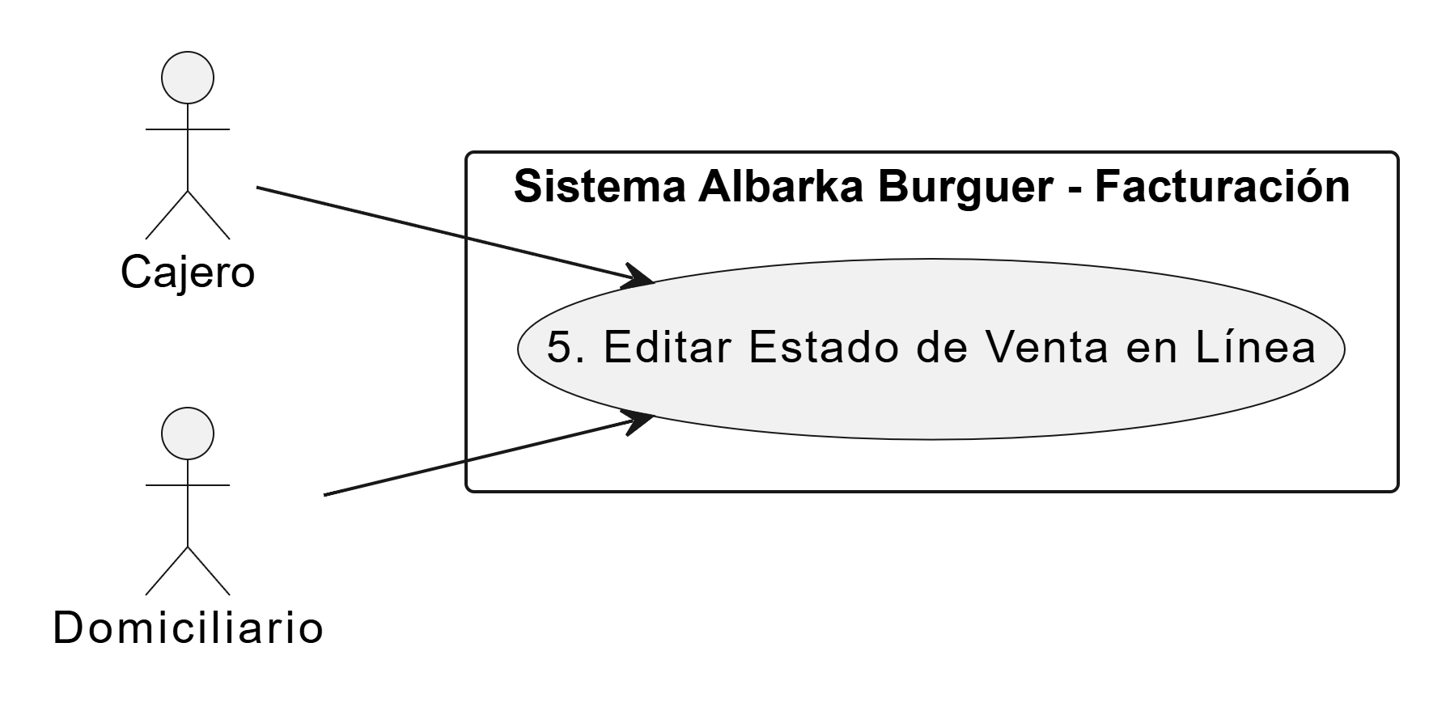
 |  | Nombre caso de uso | 5. Crear Registro de Arqueo de Caja | Nombre caso de uso | 5. Registrar Entrada de Inventario
Nombre caso de uso | 5. Editar Estado de Venta en Línea | descripcion acto | Cajero (AB_CJ) / Dueño (AB_D): Procedimiento mediante el cual el custodio registra el conteo manual del dinero físico para verificar la transparencia del fondo. SIGIAB compara lo físico contra lo digital para asegurar que no falte dinero. | descripcion acto | Dueño (AB_D) / Supervisora (AB_GE) / Jefe de Cocina (AB_JDC): Encargados de registrar el ingreso de nuevos insumos o materia prima al inventario (ej. compra a proveedores).
Descripcion acto | Cajero (AB_CJ): Encargado de editar y actualizar en el sistema el estado del pago de un domicilio una vez que se recibe el dinero. Domiciliario (AB_DM): Entrega el dinero físico en el punto de venta tras finalizar la ruta. | Pre-Condicion | El restaurante debe estar en proceso de cierre de turno o finalizar la jornada laboral diaria. | Pre-Condicion | El actor debe haber iniciado sesión en el sistema. El producto a abastecer debe estar previamente creado en el inventario.
Pre-condicion | Debe existir una venta en línea registrada previamente con el estado de pago "Pendiente". El Domiciliario debe haber retornado al local tras interactuar con el cliente. | Post - Condicion | Se genera un acta electrónica de arqueo que queda almacenada para futuras revisiones de los socios. | Post - Condicion | El sistema suma y actualiza la cantidad disponible del producto en el inventario general.
Post-condicion | El estado de la factura se actualiza a "Pagada". El sistema registra el ingreso del dinero en el Módulo de Caja Menor (proceso que estaba pausado). | Paso normal | 1. El actor realiza el conteo manual del efectivo que hay en la caja física. 2. Ingresa al sistema y digita el monto total contado en el campo de "Efectivo Real". 3. El sistema realiza el cruce contra el "Saldo Teórico" (Fondo inicial - Gastos registrados). 4. El sistema guarda el acta indicando el estado final: "Cuadrada", "Faltante" o "Sobrante". | Paso normal | 1. El actor selecciona la opción "Registrar entrada de inventario". 2. El sistema muestra el listado de productos. 3. El actor selecciona el producto al cual se le aumentará el stock. 4. El actor ingresa la cantidad recibida y (opcionalmente) el nombre del proveedor. 5. El actor confirma la operación. 6. El sistema valida los datos ingresados. 7. El sistema suma la cantidad ingresada al stock actual del producto. 8. El sistema guarda el movimiento de entrada en el historial. 9. El sistema muestra un mensaje de operación exitosa y el proceso finaliza.
Paso normal | 1. El Cajero ingresa a la sección de "Ventas en Línea Pendientes" en el módulo de facturación. 2. El Cajero busca el número de orden correspondiente al pedido entregado por el Domiciliario. 3. El Cajero selecciona la orden y da clic en la opción "Editar Estado". 4. El sistema despliega las opciones de estado de pago. 5. El Cajero selecciona "Pagado" e ingresa el valor recibido en efectivo. 6. El Cajero guarda los cambios. 7. El sistema actualiza la factura como exitosa y envía el registro de ingreso al Módulo de Caja Menor. 8. El proceso finaliza. | Excepcion | Si se detecta un faltante de dinero superior al rango permitido, el sistema genera una alerta roja automática dirigida al correo del Dueño o la Supervisora. | Excepcion | 1. Si la cantidad ingresada es inválida (negativa o vacía), el sistema muestra un error. 2. Si el producto no existe en el catálogo, el sistema bloquea la entrada y solicita al usuario usar primero la opción "Crear Producto".
Excepcion | 1. Si el Domiciliario reporta que el cliente no aceptó el pedido o no tenía el dinero, el Cajero edita el estado a "Cancelado", lo que anula la factura y retorna la materia prima al inventario. 2. Si el dinero entregado por el Domiciliario es menor al total de la factura, el sistema lanza una alerta de descuadre y requiere la autorización de la Supervisora para cerrar la orden.

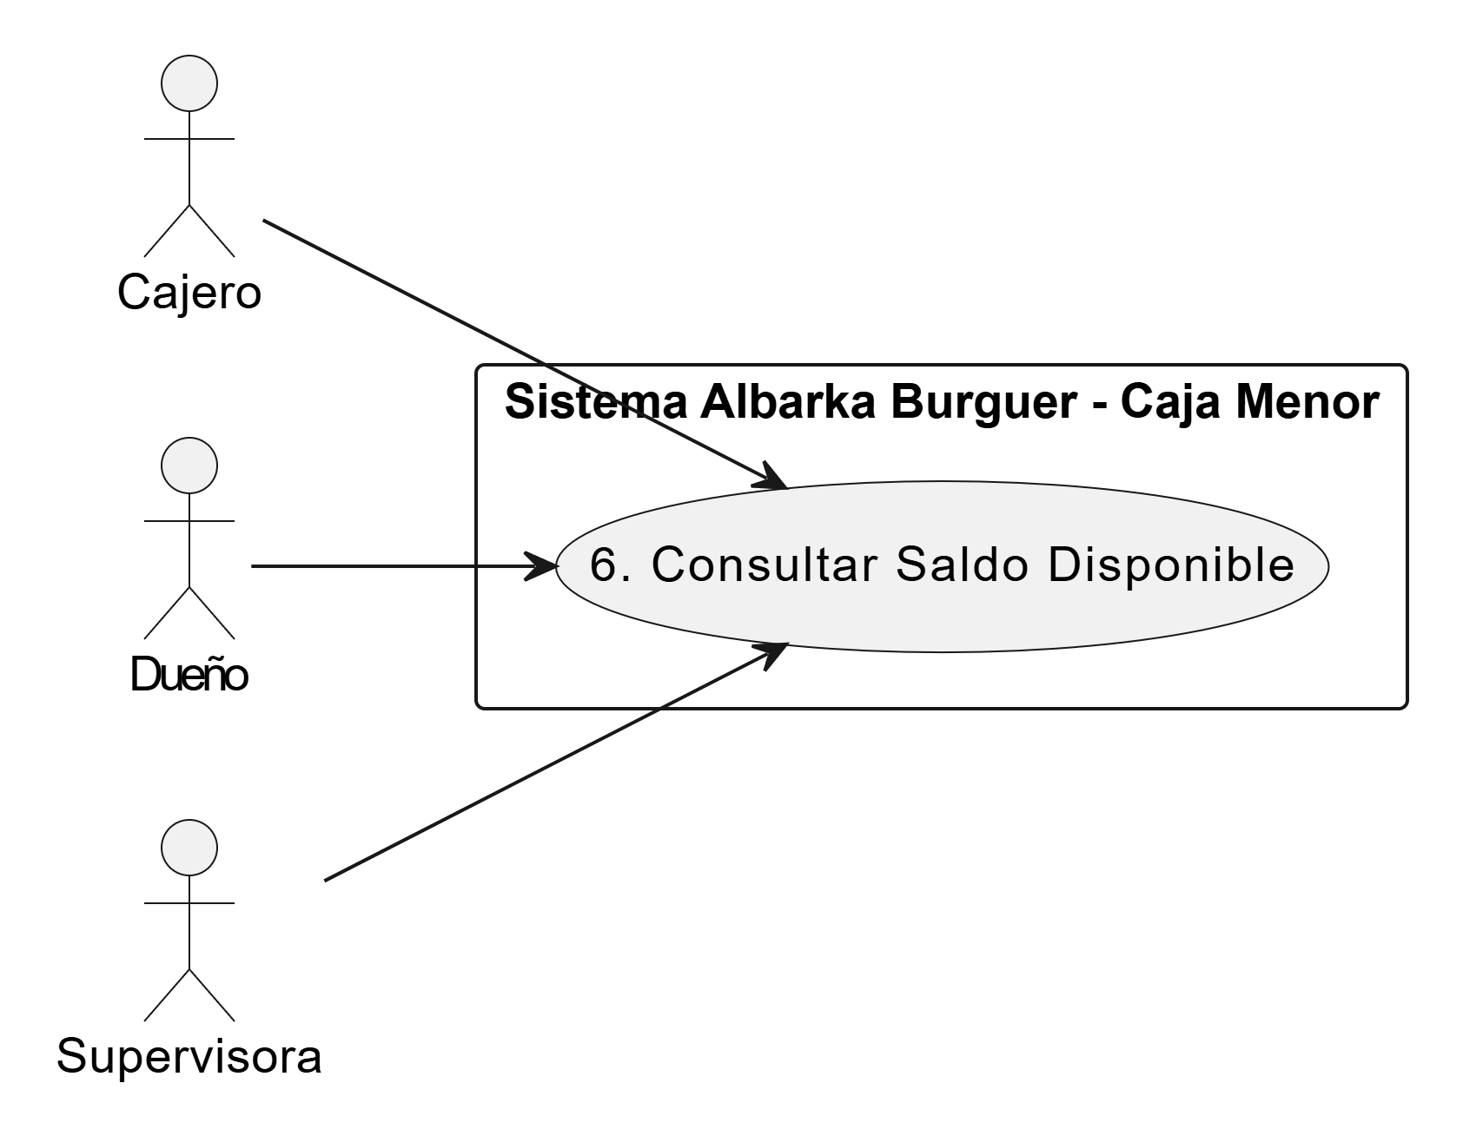
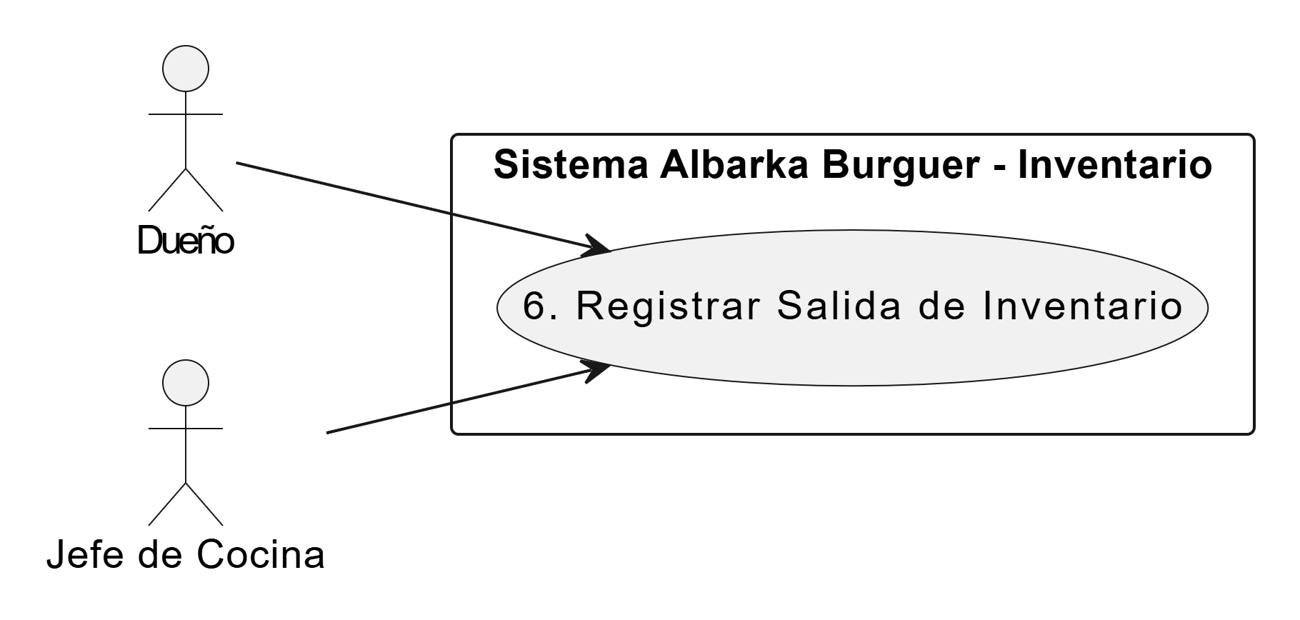
 |  | Nombre caso de uso | 6. Consultar Saldo Disponible | Nombre caso de uso | 6. Registrar Salida de Inventario
Nombre caso de uso | 6. Reimprimir Comprobante de Venta | descripcion acto | Cajero (AB_CJ) / Dueño (AB_D) / Supervisora (AB_GE): Permite a cualquier miembro autorizado saber instantáneamente cuánto dinero hay disponible para gastos menores. Esto evita intentar compras que el fondo no puede cubrir en ese momento. | descripcion acto | Jefe de Cocina (AB_JDC) / Dueño (AB_D) / Sistema Automático: Encargado de registrar la salida de materia prima (ya sea por mermas, desperdicios manuales o salida automática tras una venta).
Descripcion acto | Cajero (AB_CJ): Es quien ejecuta la acción de consultar una venta pasada y crear una nueva impresión física o digital del recibo para el cliente. | Pre-Condicion | El dispositivo desde donde se consulta debe tener una conexión estable a la red para recibir datos actualizados del servidor central. | Pre-Condicion | El usuario debe haber iniciado sesión (si la salida es manual). El producto debe existir y tener stock mayor a cero.
Pre-condicion | El Cajero debe estar logueado. La factura debe existir en la base de datos con estado de "Exitosa". La impresora térmica del punto de venta debe estar conectada y con papel. | Post - Condicion | El sistema muestra en el tablero principal la cifra exacta de liquidez inmediata. | Post - Condicion | El sistema descuenta la cantidad correspondiente de las existencias del inventario.
Post-condicion | El sistema emite una copia idéntica del comprobante electrónico original. No se genera ninguna alteración en la contabilidad, en la caja menor, ni en el inventario. | Paso normal | 1. El usuario entra a la pantalla de inicio (Dashboard) de SIGIAB. 2. El sistema carga automáticamente el widget de "Caja Menor". 3. El usuario visualiza el valor calculado: [Fondo Total] - [Pagos Realizados] - [Avances en Proceso]. | Paso normal | 1. El actor selecciona la opción "Registrar salida de inventario" (o el Módulo de Facturación envía la orden automática). 2. El sistema muestra el listado de productos. 3. El actor selecciona el producto a descontar. 4. El actor ingresa la cantidad que sale y el motivo (ej. "merma"). 5. El actor confirma la operación. 6. El sistema valida que haya suficiente stock disponible para descontar. 7. El sistema resta la cantidad matemática del inventario. 8. El sistema registra el movimiento de salida en el historial. 9. El sistema muestra un mensaje de operación exitosa y el proceso finaliza.
Paso normal | 1. El Cajero accede al historial de facturación. 2. El Cajero busca la factura específica utilizando el número de documento del cliente o el número de la transacción. 3. El sistema muestra los resultados en pantalla. 4. El Cajero selecciona la factura correcta y da clic en el botón "Reimprimir Comprobante". 5. El sistema procesa la solicitud y recupera el formato de la factura original. 6. El sistema envía la orden de impresión al dispositivo de hardware (impresora térmica). 7. El Cajero entrega la copia al cliente y el proceso finaliza. | Excepcion | Si existe un fallo de comunicación con el servidor, el sistema muestra el último saldo guardado en la memoria caché e indica mediante un ícono que los datos están "Fuera de Línea". | Excepcion | 1. Si la cantidad a descontar es mayor al stock disponible (inventario negativo), el sistema bloquea la operación y muestra una alerta roja. 2. Si ocurre un error de red durante el descuento, la operación se cancela para proteger la integridad de los datos.
Excepcion | 1. La impresora no tiene papel, está apagada o desconectada; el sistema muestra una ventana emergente de "Error de impresión" y sugiere enviar la factura por correo electrónico o WhatsApp. 2. La factura consultada tiene estado "Anulada"; el sistema permite imprimirla pero le añade una marca de agua gigante que dice "COMPROBANTE ANULADO NO VÁLIDO".

